Задание
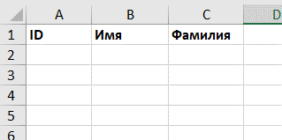
Задание:
1. Написать макрос, который заполнить заголовоки таблицы в первой строке следующими названиями:
•ID
•Имя
•Фамилия
2. Сделать шрифт заголовка жирным

